Solicitud gráfica
 | Área: | Ciencias Naturales |  |  | Fecha:
 | Grado: | 11 |  |  | 2015-08-30
 | Título del tema: | Las ondas |  |  | ¿Cuaderno de estudio o recurso? | Recurso
 | Editor: | Diana García |  |  | Motor del recurso | F6B

 | Código guión o recurso: | CN_11_02_CO_REC50 | ← Para determinar este código, visite la hoja de Ayuda
 |  |  |  |  | ESPECIFICACIÓN DE ARCHIVOS A ENTREGAR
Núm. | Archivo Shutterstock o ruta en web | Imagen para: | Tipo | Ubicación de la imagen en el recurso F6B | Nombre imagen SMALL | Tamaño imagen SMALL | Nombre imagen ZOOM | Tamaño imagen ZOOM | Descripción | Observaciones
IMG01 | http://4.bp.blogspot.com/-yk38M4quXsE/UHpQzi_R9jI/AAAAAAAAABs/t6kdeEKvkTg/s1600/ondas.gif | Recurso F6B | Ilustración | Contenido | CN_11_02_CO_REC50_IMG01n.jpg | 320 x 480 px | CN_11_02_CO_REC50_IMG01a.jpg | 800 x 458 px | crestas y valles | Quitar amplitud y longitud de onda (textos y flechas)
IMG02 | http://4.bp.blogspot.com/-yk38M4quXsE/UHpQzi_R9jI/AAAAAAAAABs/t6kdeEKvkTg/s1600/ondas.gif | Recurso F6B | Ilustración | Contenido | CN_11_02_CO_REC50_IMG02n.jpg | 320 x 480 px | CN_11_02_CO_REC50_IMG02a.jpg | 800 x 458 px | amplitud | Quitar longitud de onda, cresta y valle (textos y flechas)
IMG03 | http://4.bp.blogspot.com/-yk38M4quXsE/UHpQzi_R9jI/AAAAAAAAABs/t6kdeEKvkTg/s1600/ondas.gif | Recurso F6B | Ilustración | Contenido | CN_11_02_CO_REC50_IMG03n.jpg | 320 x 480 px | CN_11_02_CO_REC50_IMG03a.jpg | 800 x 458 px | longitud | Quitar amplitud, cresta y valle (textos y flechas)
IMG04 | http://acer.forestales.upm.es/basicas/udfisica/asignaturas/fisica/ondas/armonicas_files/periodo.gif | Recurso F6B | Ilustración | Contenido | CN_11_02_CO_REC50_IMG04n.jpg | 320 x 480 px | CN_11_02_CO_REC50_IMG04a.jpg | 800 x 458 px | periodo | Ilustrar
IMG05 | https://sistemasumma.files.wordpress.com/2012/03/frecuencia-de-onda.png | Recurso F6B | Ilustración | Contenido | CN_11_02_CO_REC50_IMG05n.jpg | 320 x 480 px | CN_11_02_CO_REC50_IMG05a.jpg | 800 x 458 px | frecuencia | ilustrar
IMG06 | http://gimnasiomodernocastilla.edu.co/AULA%20VIRTUAL%209%20NEW/imagenes%20clases%20grado%209/ciencias-97.jpg | Recurso F6B | Ilustración | Contenido | CN_11_02_CO_REC50_IMG06n.jpg | 320 x 480 px | CN_11_02_CO_REC50_IMG06a.jpg | 800 x 458 px | señalización de valles y crestas de una onda | ilustrar
IMG07 | http://museovirtual.csic.es/salas/acustica/imagenes/ondaexplicativa.gif | Recurso F6B | Ilustración | Contenido | CN_11_02_CO_REC50_IMG07n.jpg | 320 x 480 px | CN_11_02_CO_REC50_IMG07a.jpg | 800 x 458 px | amplitud de una onda | quitar el texto "longitud de onda" y la flecha correspondiente
IMG08 | 430887763 | Recurso F6B | Ilustración | Contenido | CN_11_02_CO_REC50_IMG08n.jpg | 320 x 480 px | CN_11_02_CO_REC50_IMG08a.jpg | 800 x 458 px | Amplitud en el agua | 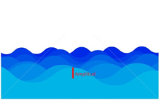 quitar la parte de arriba. Hacer una línea vertical que vaya desde el punto más alto de una onda, hasta un punto intermedio.
IMG09 | ver observaciones | Recurso F6B | Ilustración | Contenido | CN_11_02_CO_REC50_IMG09n.jpg | 320 x 480 px | CN_11_02_CO_REC50_IMG09a.jpg | 800 x 458 px | longitud de onda | 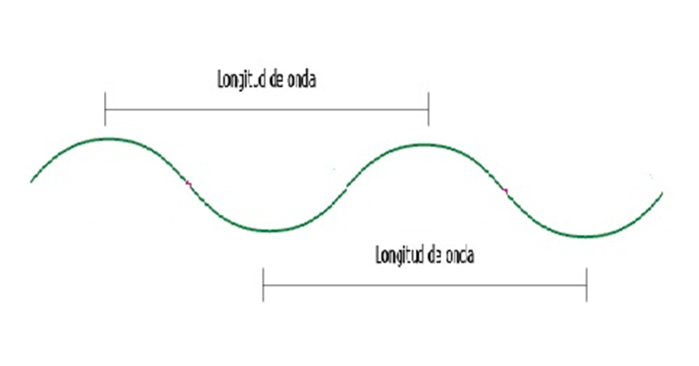 Ilustrar. El texto dice "longitud de onda"
IMG10 | 148302575 | Recurso F6B | Ilustración | Contenido | CN_11_02_CO_REC50_IMG10n.jpg | 320 x 480 px | CN_11_02_CO_REC50_IMG10a.jpg | 800 x 458 px
IMG11 | http://2.bp.blogspot.com/-EH-r8ZasDEs/UHpVvNbzgPI/AAAAAAAAACM/pDg0Rj9X44o/s1600/periodo+amplitud.png | Recurso F6B | Ilustración | Contenido | CN_11_02_CO_REC50_IMG11n.jpg | 320 x 480 px | CN_11_02_CO_REC50_IMG11a.jpg | 800 x 458 px | Periodo | Quitar la amplitud y la flecha correspondiente, y quitar en par de letras (V,I) del eje vertical.
IMG12 | https://cnho.files.wordpress.com/2010/09/frecuencia.jpg | Recurso F6B | Ilustración | Contenido | CN_11_02_CO_REC50_IMG12n.jpg | 320 x 480 px | CN_11_02_CO_REC50_IMG12a.jpg | 800 x 458 px | Diferentes frecuencias | Ilustrar
IMG13 | http://www.profesorenlinea.cl/imagenfisica/SonidoOndas_image008.jpg | Recurso F6B | Ilustración | Contenido | CN_11_02_CO_REC50_IMG13n.jpg | 320 x 480 px | CN_11_02_CO_REC50_IMG13a.jpg | 800 x 458 px | relacion entre frecuencia y periodo | Ilustrar

